效果
款式归档
归档版本 | V3 | 归档类型 | 大货样 | 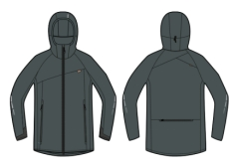
款号 | AD1S302122 | 内部款号 | 4101A2315
款名 | 男士寸领套装 | 品牌 | 新一步
归档说明 | 整个维度改小,具体参考客人修改后样板

工序表
序号 | 工序类型 | 工序名称 | 标准工时(秒) | 工价1 | 工价2 | 工价3 | 备注
1 | 前道 | 烫标（线下） | 0 | 0.1 | 0 | 0
2 | 前道 | 订衫标（线下） | 0 | 0.085 | 0 | 0
3 | 前道 | 合领口（线下） | 0 | 0.06 | 0 | 0
4 | 前道 | 缴袖5公分（线下） | 0 | 0.28 | 0 | 0
5 | 缝制 | 四针六上左右袖 | 0 | 0.93 | 0 | 0
6 | 缝制 | 压头+剪线 | 0 | 0.18 | 0 | 0
7 | 缝制 | 剪线领裾 | 0 | 0.15 | 0 | 0
8 | 后道 | 打标（线下） | 0 | 0.07 | 0 | 0
9 | 后道 | 装盒（线下） | 0 | 0.19 | 0 | 0

